Quản lý đánh giá
Project Name | Xây dựng hệ thống cung cấp sách số trực tuyến BookNest tích hợp chatbot AI
Module Code | Quản lý đánh giá
 | Hoàn thành | Lỗi | Chưa kiểm tra | Bị chăn | Tổng số trường hợp thử nghiệm
Round 1 | 27 | 3 | 0 | 0 | 30
Round 2 | 3 | 0 | 0 | 0 | 3
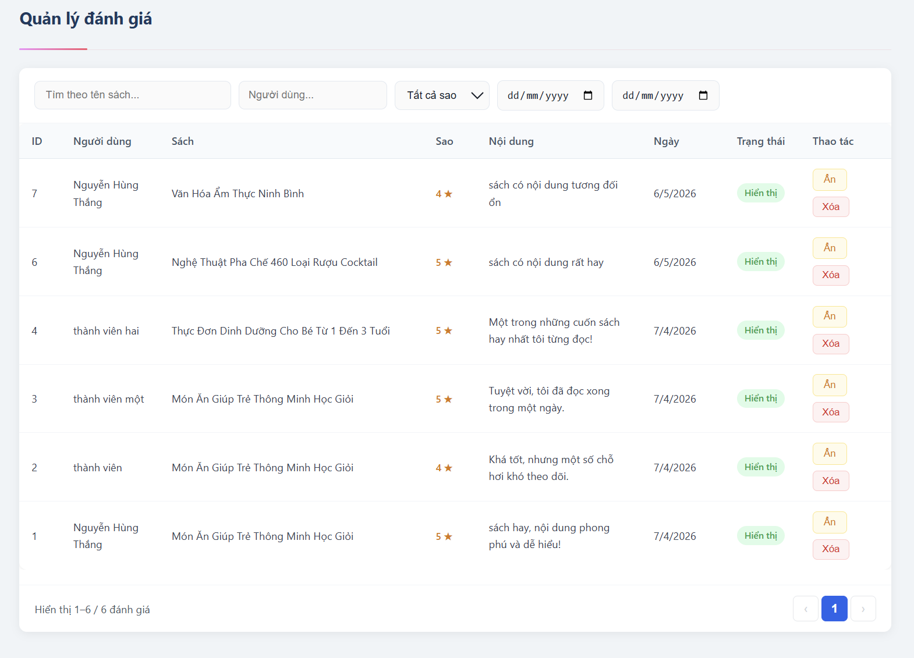
Test Case ID | Mô tả | Hành động | Điều kiện tiên quyết | Kết quả mong đợi | Kết quả thực tế | Kết quả |  |  | Kết quả |  |  | Chú thích
 |  |  |  |  |  | Vòng 1 |  |  | Vòng 2
 |  |  |  |  |  | Trạng thái | Ngày kiểm tra | Người kiểm tra | Trạng thái | Ngày kiểm tra | Người kiểm tra
GUI_SHOW Quản lý đánh giá
GUI-QLDG01 | [Quản lý đánh giá] Label |  | Đăng nhập bằng tài khoản Admin | -Text color : black -Status : enable | -Text color : black -Status : enable | Passed | 2026-05-01 | Thúy
GUI-QLDG02 | [ID] Label |  | Đăng nhập bằng tài khoản Admin | -Text color : black -Status : enable | -Text color : black -Status : enable | Passed | 2026-05-01 | Thúy
GUI-QLDG03 | [Người dùng] Label |  | Đăng nhập bằng tài khoản Admin | -Text color : black -Status : enable | -Text color : black -Status : enable | Passed | 2026-05-01 | Thúy
GUI-QLDG04 | [Sách] Label |  | Đăng nhập bằng tài khoản Admin | -Text color : black -Status : enable | -Text color : black -Status : enable | Passed | 2026-05-01 | Thúy
GUI-QLDG05 | [Sao] Label |  | Đăng nhập bằng tài khoản Admin | -Text color : yellow -Status : enable | -Text color : yellow -Status : enable | Passed | 2026-05-01 | Thúy
GUI-QLDG06 | [Nội dung] Label |  | Đăng nhập bằng tài khoản Admin | -Text color : black -Status : enable | -Text color : white -Status : enable | Fail | 2026-05-01 | Thúy | Passed | 2026-05-02 | Thúy
GUI-QLDG07 | [Ngày] Date |  | Đăng nhập bằng tài khoản Admin | -Text color : black -Status : enable | -Text color : black -Status : enable | Passed | 2026-05-01 | Thúy
GUI-QLDG08 | [Trạng thái] Label |  | Đăng nhập bằng tài khoản Admin | -Text color : green -Status : enable | -Text color : green -Status : enable | Passed | 2026-05-01 | Thúy
GUI-QLDG09 | [Ẩn] Button |  | Đăng nhập bằng tài khoản Admin | -Text color : black -Status : enable | -Text color : black -Status : enable | Passed | 2026-05-01 | Thúy
GUI-QLDG10 | [Xóa] Button |  | Đăng nhập bằng tài khoản Admin | -Text color : Red -Status : enable | -Text color : Red -Status : enable | Passed | 2026-05-01 | Thúy
GUI-QLDG11 | [Hiện] Button |  | Đăng nhập bằng tài khoản Admin | -Text color : green -Status : enable | -Text color : green -Status : enable | Passed | 2026-05-01 | Thúy
GUI-QLDG12 | [Tìm theo tên sách] Textbox |  | Đăng nhập bằng tài khoản Admin | -Text color : black -Status : enable | -Text color : black -Status : enable | Passed | 2026-05-01 | Thúy
GUI-QLDG13 | [Người dùng] Textbox |  | Đăng nhập bằng tài khoản Admin | -Text color : black -Status : enable | -Text color : Blue -Status : disable | Fail | 2026-05-01 | Thúy
GUI-QLDG14 | [Tất cả sao] Dropdown |  | Đăng nhập bằng tài khoản Admin | -Text color : black -Status : enable | -Text color : black -Status : enable | Passed | 2026-05-01 | Thúy
GUI-QLDG15 | [Ngày bắt đầu] Date Picker |  | Đăng nhập bằng tài khoản Admin | -Text color : white -Status : enable | -Text color : white -Status : enable | Passed | 2026-05-01 | Thúy
GUI-QLDG16 | [Ngày kết thúc] Date Picker |  | Đăng nhập bằng tài khoản Admin | -Text color : black -Status : enable | -Text color : black -Status : enable | Passed | 2026-05-01 | Thúy
GUI-QLDG17 | [chuyển trang]Button |  | Đăng nhập bằng tài khoản Admin | -Text color : black -Status : enable | -Text color : black -Status : enable | Passed | 2026-05-01 | Thúy
GUI-QLDG18 | [Số trang hiện tại]Label |  | Đăng nhập bằng tài khoản Admin | -Text color : black -Status : enable | -Text color : black -Status : enable | Passed | 2026-05-01 | Thúy
FUNCTION_SHOW Quản lý đánh giá
FUNC-QLDG01 | Xác minh hiển thị danh sách đánh giá | 1. Đăng nhập tài khoản Admin 2. Truy cập màn hình Quản lý đánh giá | Đăng nhập bằng tài khoản Admin | Hiển thị danh sách đánh giá | Hiển thị danh sách đánh giá | Passed | 2026-05-01 | Thúy
FUNC-QLDG02 | Xác minh tìm kiếm theo tên sách | 1. Đăng nhập Admin 2. Truy cập Quản lý đánh giá 3. Nhập tên sách vào ô tìm kiếm | Có dữ liệu đánh giá | Hiển thị đúng đánh giá theo tên sách | Button Gửi đánh giá disable | Passed | 2026-05-01 | Thúy
FUNC-QLDG03 | Xác minh tìm kiếm theo người dùng | 1. Đăng nhập Admin 2. Truy cập Quản lý đánh giá 3. Nhập tên người dùng | Có dữ liệu đánh giá | Hiển thị đúng đánh giá theo người dùng | Hiển thị sai đánh giá theo người dùng | Failed | 2026-05-01 | Thúy | Passed | 2026-05-02 | Thúy
FUNC-QLDG04 | Xác minh lọc theo số sao | 1. Đăng nhập Admin 2. Truy cập Quản lý đánh giá 3. Chọn 5 sao tại dropdown | Có dữ liệu 5 sao | Chỉ hiển thị đánh giá 5 sao | Chỉ hiển thị đánh giá 5 sao | Passed | 2026-05-01 | Thúy
FUNC-QLDG05 | Xác minh lọc theo khoảng ngày | 1. Đăng nhập Admin 2. Truy cập Quản lý đánh giá 3. Chọn ngày bắt đầu và ngày kết thúc | Có dữ liệu đánh giá | Hiển thị đúng dữ liệu trong khoảng ngày | Hiển thị đúng dữ liệu trong khoảng ngày | Passed | 2026-05-01 | Thúy
FUNC-QLDG06 | Xác minh chuyển trạng thái Ẩn đánh giá | 1. Đăng nhập Admin 2. Truy cập Quản lý đánh giá 3. Click button Ẩn | Có đánh giá trạng thái Hiển thị | Hiển thị thông báo:" Đã ẩn đánh giá" Đánh giá chuyển sang trạng thái Ẩn Đánh giá được ẩn khỏi phần đánh giá sách | Hiển thị thông báo:" Đã ẩn đánh giá" Đánh giá chuyển sang trạng thái Ẩn Đánh giá được ẩn khỏi phần đánh giá sách | Passed | 2026-05-01 | Thúy
FUNC-QLDG07 | Xác minh chuyển trạng thái Hiển thị đánh giá | 1. Đăng nhập Admin 2. Truy cập Quản lý đánh giá 3. Click button Hiện | Có đánh giá trạng thái ẩn | Hiển thị thông báo:" Đã hiện đánh giá" Đánh giá chuyển sang trạng thái Hiển thị Đánh giá được hiển thị ở phần đánh giá sách | Hiển thị thông báo:" Đã hiện đánh giá" Đánh giá chuyển sang trạng thái Hiển thị Đánh giá được hiển thị ở phần đánh giá sách | Passed | 2026-05-01 | Thúy
FUNC-QLDG08 | Xác minh xóa đánh giá thành công | 1. Đăng nhập Admin 2. Truy cập Quản lý đánh giá 3. Click button Xóa 4. Click OK | Chưa đăng nhập | Hiển thị thông báo: "Đã xóa đánh giá" Đánh giá bị xóa khỏi danh sách | Hiển thị thông báo: "Đã xóa đánh giá" Đánh giá bị xóa khỏi danh sách | Passed | 2026-05-01 | Thúy
FUNC-QLDG09 | Xác minh không hiển thị dữ liệu khi tìm kiếm không tồn tại | 1. Đăng nhập Admin 2. Truy cập Quản lý đánh giá 3. Nhập tên sách không tồn tại | Có dữ liệu đánh giá | Hiển thị giá thông báo:"Không tìm thấy sách phù hợp" Hiển thị danh sách rỗng | Hiển thị giá thông báo:"Không tìm thấy sách phù hợp" Hiển thị danh sách rỗng | Passed | 2026-05-01 | Thúy
FUNC-QLDG10 | Xác minh cập nhật điểm trung bình khi Ẩn đánh giá | 1. Đăng nhập Admin 2. Click button Ẩn tại đánh giá bất kỳ | Có đánh giá hiển thị | Điểm trung bình sách được cập nhật | Điểm trung bình sách được cập nhật | Passed | 2026-05-01 | Thúy
FUNC-QLDG11 | Xác minh cập nhật điểm trung bình khi Hiển thị đánh giá | 1. Đăng nhập Admin 2. Click button Hiển thị | Có đánh giá bị Ẩn | Điểm trung bình sách được cập nhật lại | Điểm trung bình sách được cập nhật lại | Passed | 2026-05-01 | Thúy
FUNC-QLDG12 | Xác minh cập nhật điểm trung bình khi Xóa đánh giá | 1. Đăng nhập Admin 2. Xóa đánh giá | Có dữ liệu đánh giá | Điểm trung bình sách được cập nhật | Điểm trung bình sách được cập nhật | Passed | 2026-05-01 | Thúy

Quản lý đơn hàng
Project Name | Xây dựng hệ thống cung cấp sách số trực tuyến BookNest tích hợp chatbot AI
Module Code | Quản lý đơn hàng
 | Hoàn thành | Lỗi | Chưa kiểm tra | Bị chăn | Tổng số trường hợp thử nghiệm
Round 1 | 12 | 2 | 0 | 0 | 14
Round 2 | 0 | 0 | 0 | 0 | 0

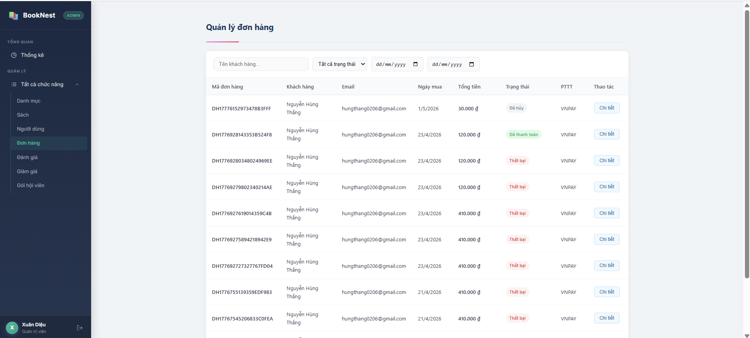
Test Case ID | Mô tả | Hành động | Điều kiện tiên quyết | Kết quả mong đợi | Kết quả thực tế | Kết quả |  |  | Kết quả |  |  | Chú thích
 |  |  |  |  |  | Vòng 1 |  |  | Vòng 2
 |  |  |  |  |  | Trạng thái | Ngày kiểm tra | Người kiểm tra | Trạng thái | Ngày kiểm tra | Người kiểm tra
GUI_SHOW Trang Quản lý đơn hàng
GUI-QLDH01 | [Đơn hàng] menu item |  | Đăng nhập bằng tài khoản admin | - Text color: Green - Status: enable | - Text color: Green - Status: enable | Passed | 2026-04-05 | Nguyễn Thị Hồng Nhung
GUI-QLDH02 | [Tên khách hàng...] Input |  | Đăng nhập bằng tài khoản admin | - Text color: Grey - Status: enable | - Text color: Grey - Status: enable | Passed | 2026-04-05 | Nguyễn Thị Hồng Nhung
GUI-QLDH03 | [Trạng thái] Dropdown |  | Đăng nhập bằng tài khoản admin | - Text color: Black - Status: enable | - Text color: Black - Status: enable | Passed | 2026-04-05 | Nguyễn Thị Hồng Nhung
GUI-QLDH04 | [Icon lịch] Date Picker |  | Đăng nhập bằng tài khoản admin | - Text color: Black - Status: enable | - Text color: Black - Status: enable | Passed | 2026-04-05 | Nguyễn Thị Hồng Nhung
GUI-QLDH05 | [Thất bại] Label |  | Đăng nhập bằng tài khoản admin | -Background: Light Red / Text: Red | -Background: Light Red / Text: Red | Passed | 2026-04-05 | Nguyễn Thị Hồng Nhung
GUI-QLDH06 | [Đã hủy] Label |  | Đăng nhập bằng tài khoản admin | -Background: Light Green / Text: Dark Green | -Background: Light Grey / Text: Grey | Failed | 2026-04-05 | Nguyễn Thị Hồng Nhung | Passed | 2026-05-05 | Nguyễn Thị Hồng Nhung
GUI-QLDH07 | [Chi tiết] Button |  | Đăng nhập bằng tài khoản admin | -Text color: Black | -Text color: Blue | Failed | 2026-04-05 | Nguyễn Thị Hồng Nhung | Passed | 2026-05-05 | Nguyễn Thị Hồng Nhung
FUNCTION_SHOW Trang đăng ký
FUNC-QLDH01 | Kiểm tra tìm kiếm theo Tên khách hàng | 1. Đăng nhập vào tài khoản Admin 2. Mở bảng điều khiển, vào đơn hàng 3. Nhập tên "Nguyễn Hùng Thắng" | Đăng nhập bằng tài khoản admin | Danh sách chỉ hiển thị các đơn hàng của khách hàng có tên tương ứng. | Hiển thị danh sách cái đơn hàng có tên Nguyễn Hùng Thắng | Passed | 2026-04-05 | Nguyễn Thị Hồng Nhung
FUNC-QLDH02 | Kiểm tra bộ lọc theo Trạng thái | 1. Đăng nhập vào tài khoản Admin 2. Mở bảng điều khiển, vào đơn hàng 3. Chọn trạng thái "Đã thanh toán" | Đăng nhập bằng tài khoản admin | Danh sách chỉ hiển thị đơn hàng có nhãn màu xanh "Đã thanh toán". | Hiển thị danh sách các đơn hàng đã thanh toán | Passed | 2026-04-05 | Nguyễn Thị Hồng Nhung
FUNC-QLDH03 | Kiểm tra lọc đơn hàng theo khoảng ngày | 1. Đăng nhập vào tài khoản Admin 2. Mở bảng điều khiển, vào đơn hàng 3. Chọn khoảng ngày 22/04/2026 - 30/04/2026 | Đăng nhập bằng tài khoản admin | Danh sách lọc đúng các đơn hàng có "Ngày mua" nằm trong khoảng đã chọn. | Hiển thị danh sách các đơn hàng trong khoảng ngày từ 22/04 - 30/04 | Passed | 2026-04-05 | Nguyễn Thị Hồng Nhung
FUNC-QLDH04 | Kiểm tra chức năng xem Chi tiết | 1. Đăng nhập vào tài khoản Admin 2. Mở bảng điều khiển, vào đơn hàng 3. Nhấn chi tiết của một đơn hàng bất kỳ | Đăng nhập bằng tài khoản admin | Hệ thống chuyển hướng sang trang chi tiết đơn hàng hoặc hiển thị Modal chứa thông tin cụ thể (Sách đã mua, địa chỉ nhận hàng...). | Hệ thống chuyển sang trang chi tiết đơn hàng | Passed | 2026-04-05 | Nguyễn Thị Hồng Nhung
FUNC-QLDH05 | Kiểm tra phân trang (nếu có) | 1. Đăng nhập vào tài khoản Admin 2. Mở bảng điều khiển, vào đơn hàng 3. Nhấn số 1 2 ... hoặc < > ở góc phải dưới cùng | Đăng nhập bằng tài khoản admin | Hệ thống tải và hiển thị danh sách đơn hàng tiếp theo một cách chính xác. | Hệ thống tải và hiển thị chính xác danh sách đơn hàng tiếp theo. | Passed | 2026-04-05 | Nguyễn Thị Hồng Nhung
FUNC-QLDH06 | Kiểm tra tìm kiếm không có kết quả | 1. Đăng nhập vào tài khoản Admin 2. Mở bảng điều khiển, vào đơn hàng 3. Nhập tên "Nhung" | Đăng nhập bằng tài khoản admin | Hệ thống hiển thị thông báo "Không tìm thấy kết quả" hoặc để trống danh sách. | Hệ thống hiển thị bảng trắng | Passed | 2026-04-05 | Nguyễn Thị Hồng Nhung
FUNC-QLDH07 | Kiểm tra tính đúng đắn của PTTT (Phương thức thanh toán) | 1. Đăng nhập vào tài khoản Admin 2. Mở bảng điều khiển, vào đơn hàng 3. Kiểm tra thông tin PTTT đã đúng với đơn hàng của khách hàng | Đăng nhập bằng tài khoản admin | Hiển thị đúng loại thanh toán người dùng đã chọn (Ví dụ: VNPAY, COD...). | Hiển thị đúng loại thanh toán người dùng đã chọn VNPAY | Passed | 2026-04-05 | Nguyễn Thị Hồng Nhung

Quản lý chương trình giảm giá
Project Name | Xây dựng hệ thống cung cấp sách số trực tuyến BookNest tích hợp chatbot AI
Module Code | Quản lý chương trình giảm giá
 | Hoàn thành | Lỗi | Chưa kiểm tra | Bị chăn | Tổng số trường hợp thử nghiệm
Round 1 | 31 | 5 | 0 | 0 | 36
Round 2 | 5 | 0 | 0 | 0 | 5

 | 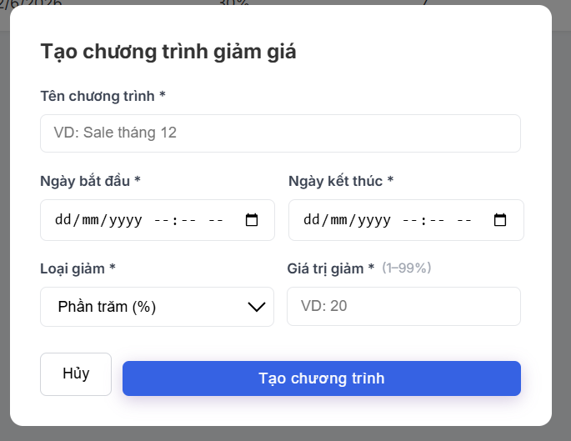
Test Case ID | Mô tả | Hành động | Điều kiện tiên quyết | Kết quả mong đợi | Kết quả thực tế | Kết quả |  |  | Kết quả |  |  | Chú thích
 |  |  |  |  |  | Vòng 1 |  |  | Vòng 2
 |  |  |  |  |  | Trạng thái | Ngày kiểm tra | Người kiểm tra | Trạng thái | Ngày kiểm tra | Người kiểm tra
GUI_SHOW Quản lý chương trình giảm giá
GUI-QLCTGG01 | [Chương trình giảm giá] Label |  | Đăng nhập bằng tài khoản Admin | -Text color : black -Status : enable | -Text color : black -Status : enable | Passed | 2026-05-06 | Thúy
GUI-QLCTGG02 | [Thêm chương trình] Button |  | Đăng nhập bằng tài khoản Admin | -Text color : white -Status : enable | -Text color : white -Status : disable | Passed | 2026-05-06 | Thúy
GUI-QLCTGG03 | [Tên chương trình] Textbox |  | Đăng nhập bằng tài khoản Admin | -Text color : black -Status : enable | -Text color : blue -Status : enable | Failed | 2026-05-06 | Thúy | Passed | 2026-05-07 | Thúy
GUI-QLCTGG04 | [Tất cả trạng thái] Dropdown |  | Đăng nhập bằng tài khoản Admin | -Text color : black -Status : enable | -Text color : black -Status : enable | Passed | 2026-05-06 | Thúy
GUI-QLCTGG05 | [Ngày bắt đầu] Date Picker |  | Đăng nhập bằng tài khoản Admin | -Hiển thị calendar chọn ngày -Text color : black -Status : enable | -Hiển thị calendar chọn ngày -Text color : black -Status : enable | Passed | 2026-05-06 | Thúy
GUI-QLCTGG06 | [Ngày kết thúc] Date Picker |  | Đăng nhập bằng tài khoản Admin | -Hiển thị calendar chọn ngày -Text color : black -Status : enable | -Hiển thị calendar chọn ngày -Text color : black -Status : enable | Passed | 2026-05-06 | Thúy
GUI-QLCTGG07 | [Tên chương trình]label |  | Đăng nhập bằng tài khoản Admin | -Text color : black -Status : enable | -Text color : black -Status : enable | Passed | 2026-05-06 | Thúy
GUI-QLCTGG08 | [Bắt đầu] label |  | Đăng nhập bằng tài khoản Admin | -Text color : black -Status : enable | -Text color : black -Status : enable | Passed | 2026-05-06 | Thúy
GUI-QLCTGG09 | [Kết thúc] label |  | Đăng nhập bằng tài khoản Admin | -Text color : black -Status : enable | -Text color : black -Status : enable | Passed | 2026-05-06 | Thúy
GUI-QLCTGG10 | [Gỉam] label |  | Đăng nhập bằng tài khoản Admin | -Text color : black -Status : enable | -Text color : black -Status : enable | Passed | 2026-05-06 | Thúy
GUI-QLCTGG11 | [Số sách] label |  | Đăng nhập bằng tài khoản Admin | -Text color : black -Status : enable | -Text color : black -Status : enable | Passed | 2026-05-06 | Thúy
GUI-QLCTGG12 | [Trạng thái] label |  | Đăng nhập bằng tài khoản Admin | -Text color : Green -Status : enable | -Text color : black -Status : enable | Failed | 2026-05-06 | Thúy | Passed | 2026-05-07 | Thúy
GUI-QLCTGG13 | [Chi tiết] Button |  | Đăng nhập bằng tài khoản Admin | -Text color : Blue -Status : enable | -Text color : Blue -Status : enable | Passed | 2026-05-06 | Thúy
GUI-QLCTGG14 | [Sửa] Button |  | Đăng nhập bằng tài khoản Admin | -Text color : Yellow -Status : enable | -Text color : Yellow -Status : enable | Passed | 2026-05-06 | Thúy
GUI-QLCTGG15 | [Tắt] Button |  | Đăng nhập bằng tài khoản Admin | -Text color : Yellow -Status : enable | -Text color : Yellow -Status : enable | Passed | 2026-05-06 | Thúy
GUI-QLCTGG16 | [Xóa] Button |  | Đăng nhập bằng tài khoản Admin | -Text color : Red -Status : enable | -Text color : Red -Status : enable | Passed | 2026-05-06 | Thúy
GUI-QLCTGG17 | [Tạo chương trình giảm giá] Label |  | Đăng nhập bằng tài khoản Admin | -Text color : black -Status : enable | -Text color : white -Status : enable | Failed | 2026-05-06 | Thúy | Passed | 2026-05-07 | Thúy
GUI-QLCTGG18 | [Loại giảm] Dropdown |  | Đăng nhập bằng tài khoản Admin | -Text color : black -Status : enable | -Text color : black -Status : enable | Passed | 2026-05-06 | Thúy
GUI-QLCTGG19 | [Gía trị giảm] Textbox |  | Đăng nhập bằng tài khoản Admin | -Text color : black -Status : enable | -Text color : black -Status : enable | Passed | 2026-05-06 | Thúy
GUI-QLCTGG20 | [Hủy]Button |  | Đăng nhập bằng tài khoản Admin | -Text color : black -Status : enable | -Text color : black -Status : enable | Passed | 2026-05-06 | Thúy
GUI-QLCTGG21 | [Tạo chương trình]Button |  | Đăng nhập bằng tài khoản Admin | -Text color : White -Status : enable | -Text color : White -Status : enable | Passed | 2026-05-06 | Thúy
FUNCTION_SHOW Quản lý chương trình giảm giá
FUNC-QLCTGG01 | Xác minh thêm chương trình giảm giá thành công | 1. Đăng nhập Admin 2. Click “Thêm chương trình” 3. Nhập tên chương trình 4. Chọn ngày bắt đầu/kết thúc 5. Chọn loại giảm % 6. Nhập giá trị giảm 10 7. Click Tạo chương trình 8. Chọn sách | Đăng nhập bằng tài khoản Admin | Hiển thị thông báo “Tạo chương trình thành công! Hãy thêm sách” Cho phép chọn sách giảm giá | Hiển thị thông báo “Tạo chương trình thành công! Hãy thêm sách” Cho phép chọn sách giảm giá | Passed | 2026-05-06 | Thúy
FUNC-QLCTGG02 | Xác minh không cho tạo khi bỏ trống tên chương trình | 1. Đăng nhập Admin 2. Mở form tạo chương trình 3. Không nhập tên chương trình 4. Click Tạo chương trình | Đăng nhập bằng tài khoản Admin | Hiển thị thông báo “Tên chương trình không được để trống” | Hiển thị thông báo “Tên chương trình không được để trống” | Passed | 2026-05-06 | Thúy
FUNC-QLCTGG03 | Xác minh không cho tạo khi bỏ trống ngày bắt đầu | 1. Đăng nhập Admin 2. Mở form tạo chương trình 3. Không nhập ngày bắt đầu 4. Click Tạo chương trình | Đăng nhập bằng tài khoản Admin | Hiển thị thông báo “Chưa chon ngày bắt đầu” | Hiển thị thông báo “Chưa chon ngày bắt đầu” | Passed | 2026-05-06 | Thúy
FUNC-QLCTGG04 | Xác minh không cho tạo khi bỏ trống ngày kết thúc | 1. Đăng nhập Admin 2. Mở form tạo chương trình 3. Không nhập ngày kết thúc 4. Click Tạo chương trình | Đăng nhập bằng tài khoản Admin | Hiển thị thông báo “Chưa chon ngày kết thúc” | Hiển thị thông báo “Chưa chon ngày bắt đầu” | Failed | 2026-05-06 | Thúy | Passed | 2026-05-07 | Thúy
FUNC-QLCTGG05 | Xác minh không cho tạo khi ngày kết thúc nhỏ hơn ngày bắt đầu | 1. Đăng nhập Admin 2. Nhập thông tin chương trình 3. Chọn ngày kết thúc nhỏ hơn ngày bắt đầu 4. Click tạo chương trình | Đăng nhập bằng tài khoản Admin | Hiển thị thông báo “Ngày kết thúc phải sau ngày bắt đầu” | Hiển thị thông báo “Ngày kết thúc phải sau ngày bắt đầu” | Passed | 2026-05-06 | Thúy
FUNC-QLCTGG06 | Xác minh không cho nhập giá trị giảm lớn hơn 99% | 1. Đăng nhập Admin 2. Chọn loại giảm phần trăm 3. Nhập giá trị 100 | Đăng nhập bằng tài khoản Admin | Hiển thị thông báo “Phần trăm giảm không được quá 99%” | Không hiển thị thông báo | Failed | 2026-05-06 | Thúy
FUNC-QLCTGG07 | Xác minh xem chi tiết chương trình giảm giá | 1. Đăng nhập Admin 2. Click button Chi tiết | Có dữ liệu chương trình | Hiển thị trang chi tiết giảm giá | Hiển thị trang chi tiết giảm giá | Passed | 2026-05-06 | Thúy
FUNC-QLCTGG08 | Xác minh sửa chương trình giảm giá thành công | 1. Đăng nhập Admin 2. Click button Sửa 3. Thay đổi thông tin chương trình 4. Click lưu thay đổi | Có dữ liệu chương trình | Hiển thị thông báo “Chương trình cập nhật thành công" | Hiển thị thông báo “Chương trình cập nhật thành công" | Passed | 2026-05-06 | Thúy
FUNC-QLCTGG09 | Xác minh tắt chương trình giảm giá | 1. Đăng nhập Admin 2. Click button Tắt | Có chương trình đang bật | Hiển thị thông báo “Đã tắt trạng thái" Trạng thái chương trình chuyển sang Tắt | Hiển thị thông báo “Đã tắt trạng thái" Trạng thái chương trình chuyển sang Tắt | Passed | 2026-05-06 | Thúy
FUNC-QLCTGG10 | Xác minh bật lại chương trình giảm giá | 1. Đăng nhập Admin 2. Click button bật | Có chương trình đang tắt | Hiển thị thông báo “Đã bật trạng thái" Trạng thái chương trình chuyển sang Bật | Hiển thị thông báo “Đã bật trạng thái" Trạng thái chương trình chuyển sang Bật | Passed | 2026-05-06 | Thúy
FUNC-QLCTGG11 | Xác minh xóa chương trình giảm giá thành công | 1. Đăng nhập Admin 2. Click button Xóa 3.Click OK | Chương trình chưa áp dụng | Hiển thị thông báo "Đã xóa chương trình" Chương trình bị xóa khỏi danh sách | Hiển thị thông báo "Đã xóa chương trình" Chương trình bị xóa khỏi danh sách | Passed | 2026-05-06 | Thúy
FUNC-QLCTGG12 | Xác minh tìm kiếm theo tên chương trình | 1. Đăng nhập Admin 2. Nhập tên chương trình vào ô tìm kiếm | Có dữ liệu chương trình | Hiển thị đúng chương trình cần tìm | Hiển thị đúng chương trình cần tìm | Passed | 2026-05-06 | Thúy
FUNC-QLCTGG13 | Xác minh lọc theo trạng thái | 1. Đăng nhập Admin 2. Chọn trạng thái Đang bật | Có dữ liệu chương trình | Chỉ hiển thị chương trình trạng thái Đang bật | Chỉ hiển thị chương trình trạng thái Đang tắt | Failed | 2026-05-06 | Thúy | Passed | 2026-05-07 | Thúy
FUNC-QLCTGG14 | Xác minh lọc theo khoảng ngày | 1. Đăng nhập Admin 2. Chọn ngày bắt đầu và ngày kết thúc | Có dữ liệu chương trình | Hiển thị đúng dữ liệu trong khoảng ngày | Hiển thị đúng dữ liệu trong khoảng ngày | Passed | 2026-05-06 | Thúy
FUNC-QLCTGG15 | Xác minh tự động cập nhật giá sách ngoài giao diện người dùng | 1. Tạo chương trình giảm giá mới 2. Truy cập trang người dùng | Có sách áp dụng giảm giá | Giá sách hiển thị đúng giá đã giảm | Giá sách hiển thị đúng giá đã giảm | Passed | 2026-05-06 | Thúy

Thống kê và báo cáo
Project Name | Xây dựng hệ thống cung cấp sách số trực tuyến BookNest tích hợp chatbot AI
Module Code | Thống kê và báo cáo
 | Hoàn thành | Lỗi | Chưa kiểm tra | Bị chăn | Tổng số trường hợp thử nghiệm
Round 1 | 22 | 0 | 0 | 0 | 24
Round 2 | 2 | 0 | 0 | 0 | 2
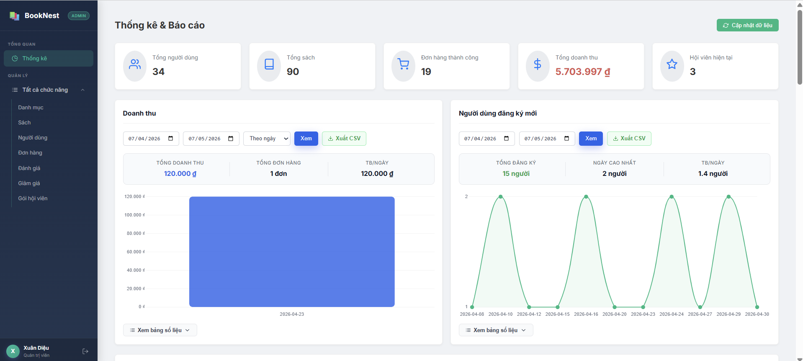 |  |  |  | 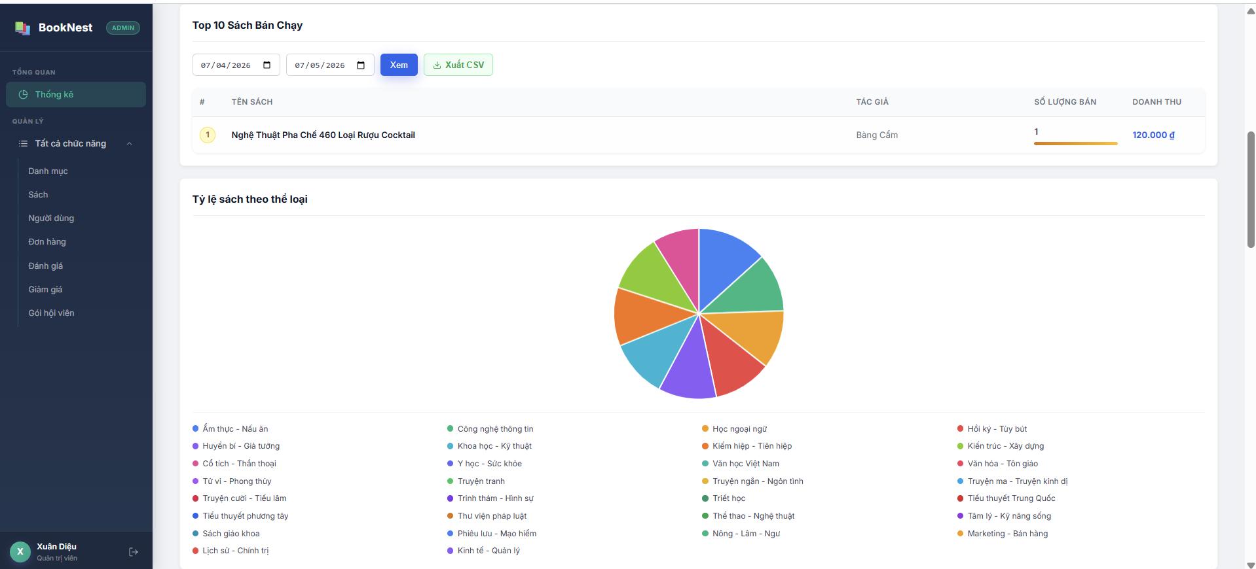

Test Case ID | Mô tả | Hành động | Điều kiện tiên quyết | Kết quả mong đợi | Kết quả thực tế | Kết quả |  |  | Kết quả |  |  | Chú thích
 |  |  |  |  |  | Vòng 1 |  |  | Vòng 2
 |  |  |  |  |  | Trạng thái | Ngày kiểm tra | Người kiểm tra | Trạng thái | Ngày kiểm tra | Người kiểm tra
GUI_SHOW Trang Thống kê và báo cáo
GUI-TKVBC01 | [Thống kê] Menu item |  | Đăng nhập vào bằng tài khoản admin | - Text color: Green - Status: enable | - Text color: Green - Status: enable | Passed | 2026-08-05 | Nguyễn Thị Hồng Nhung
GUI-TKVBC02 | [Thống kê tổng quan] Các thẻ Stats (Thẻ số liệu) |  | Đăng nhập vào bằng tài khoản admin | - Background: White - Border: Light Grey - Số liệu hiển thị nổi bật (Bold) | - Background: White - Border: Light Grey - Số liệu hiển thị nổi bật (Bold) | Passed | 2026-08-05 | Nguyễn Thị Hồng Nhung
GUI-TKVBC03 | [Cập nhật dữ liệu] Button |  | Đăng nhập vào bằng tài khoản admin | - Background: Green - Text color: White - Có icon refresh đi kèm | - Background: Green - Text color: White - Có icon refresh đi kèm | Passed | 2026-08-05 | Nguyễn Thị Hồng Nhung
GUI-TKVBC04 | [Từ ngày... Đến ngày...] Date Picker |  | Đăng nhập vào bằng tài khoản admin | - Border: Grey - Format: DD/MM/YYYY - Có icon lịch | - Border: Grey - Format: DD/MM/YYYY - Có icon lịch | Passed | 2026-08-05 | Nguyễn Thị Hồng Nhung
GUI-TKVBC05 | [Xem] Button trong bộ lọc |  | Đăng nhập vào bằng tài khoản admin | - Background: Blue - Text color: White | - Background: Blue - Text color: White | Passed | 2026-08-05 | Nguyễn Thị Hồng Nhung
GUI-TKVBC06 | [Xuất CSV] Button |  | Đăng nhập vào bằng tài khoản admin | - Border: Green - Text color: Green - Background: White | - Border: Green - Text color: Green - Background: White | Passed | 2026-08-05 | Nguyễn Thị Hồng Nhung
GUI-TKVBC07 | [Doanh thu] Bar Chart |  | Đăng nhập vào bằng tài khoản admin | - Bar color: Blue - Trục tọa độ hiển thị rõ ràng | - Bar color: Blue - Trục tọa độ hiển thị rõ ràng | Passed | 2026-08-05 | Nguyễn Thị Hồng Nhung
GUI-TKVBC08 | [Người dùng đăng ký mới] Line Chart |  | Đăng nhập vào bằng tài khoản admin | - Line color: Green - Có điểm node tại các mốc dữ liệu | - Line color: Green - Có điểm node tại các mốc dữ liệu | Passed | 2026-08-05 | Nguyễn Thị Hồng Nhung
GUI-TKVBC09 | [Xem bảng số liệu] Dropdown |  | Đăng nhập vào bằng tài khoản admin | - Text color: Black - Có icon mũi tên xuống | - Text color: Black - Có icon mũi tên xuống | Passed | 2026-08-05 | Nguyễn Thị Hồng Nhung
GUI-TKVBC10 | [Xuân Diệu] Admin Info Section |  | Đăng nhập vào bằng tài khoản admin | - Hiển thị Avatar tròn - Text: Tên người dùng và 'Quản trị viên' | - Hiển thị Avatar tròn - Text: Tên người dùng và 'Quản trị viên' | Passed | 2026-08-05 | Nguyễn Thị Hồng Nhung
GUI-TKVBC11 | [Top 10 Sách Bán Chạy] Title |  | Đăng nhập vào bằng tài khoản admin | - Text color: Black | - Text color: Black | Passed | 2026-08-05 | Nguyễn Thị Hồng Nhung
GUI-TKVBC12 | [STT 1] Badge icon |  | Đăng nhập vào bằng tài khoản admin | - Số 1 nằm chính giữa | - Số 1 nằm chính giữa | Passed | 2026-08-05 | Nguyễn Thị Hồng Nhung
GUI-TKVBC13 | [Số lượng bán] Progress Bar |  | Đăng nhập vào bằng tài khoản admin | - Độ dài thanh khớp với tỷ lệ số lượng bán | - Độ dài thanh khớp với tỷ lệ số lượng bán | Passed | 2026-08-05 | Nguyễn Thị Hồng Nhung
GUI-TKVBC14 | [Tỷ lệ sách...] Pie Chart |  | Đăng nhập vào bằng tài khoản admin | - Biểu đồ hiển thị dạng hình tròn đa sắc - Các miếng (slice) phân tách rõ ràng | - Biểu đồ hiển thị dạng hình tròn đa sắc - Các miếng (slice) phân tách rõ ràng | Passed | 2026-08-05 | Nguyễn Thị Hồng Nhung
GUI-TKVBC15 | [Chú thích thể loại] Legend |  | Đăng nhập vào bằng tài khoản admin | - Hiển thị cột danh mục - Mỗi danh mục có chấm tròn màu tương ứng với biểu đồ | - Hiển thị cột danh mục - Mỗi danh mục có chấm tròn màu tương ứng với biểu đồ | Passed | 2026-08-05 | Nguyễn Thị Hồng Nhung
GUI-TKVBC16 | [Doanh thu] Table Text |  | Đăng nhập vào bằng tài khoản admin | - Text color: Blue - Định dạng tiền tệ: 120.000 đ | - Text color: Blue - Định dạng tiền tệ: 120.000 đ | Passed | 2026-08-05 | Nguyễn Thị Hồng Nhung
GUI-TKVBC17 | [Hàng dữ liệu] Table Row |  | Đăng nhập vào bằng tài khoản admin | - Dòng được chọn đổi màu nền nhẹ | - Dòng được chọn đổi màu nền nhẹ | Passed | 2026-08-05 | Nguyễn Thị Hồng Nhung
FUNCTION_SHOW Trang Thống kê và báo cáo
FUNC-TKVBC01 | Kiểm tra hiển thị trang thống kê | 1. Đăng nhập vào tài khoản Admin 2. Mở bảng điều khiển, vào phần thống kê | Đăng nhập vào bằng tài khoản admin | Hiển thị bảng thông kê | Hệ thống hiển thị bảng thống kê | Passed | 2026-08-05 | Nguyễn Thị Hồng Nhung
FUNC-TKVBC02 | Kiểm tra chức năng cập nhật dữ liệu | 1. Đăng nhập vào tài khoản Admin 2. Mở bảng điều khiển, vào phần thống kê 3. Nhấn cập nhật dữ liệu | Đăng nhập vào bằng tài khoản admin | Cập nhật lại dữ liệu mới và thông báo đã cập nhật dữ liệu | Hiển thị thông báo: đã làm mới cache. Đang tải lại dữ liệu | Passed | 2026-08-05 | Nguyễn Thị Hồng Nhung
FUNC-TKVBC03 | Kiểm tra doanh thu theo ngày/ tuần / tháng | 1. Đăng nhập vào tài khoản Admin 2. Mở bảng điều khiển, vào phần thống kê 3. Ở mục doanh thu chọn theo tuần. 4. Nhấn xem | Đăng nhập vào bằng tài khoản admin | Hiển thị đồ thị và số liệu theo tuần đã chọn | Hiển thị đồ thị và số liệu theo tuần đã chọn | Passed | 2026-08-05 | Nguyễn Thị Hồng Nhung
FUNC-TKVBC04 | Kiểm tra chọn hiển thị số liệu theo ngày bắt đầu - ngày kết thúc | 1. Đăng nhập vào tài khoản Admin 2. Mở bảng điều khiển, vào phần thống kê 3. Chọn ngày bắt đầu và ngày kết thúc. 4. Nhấn xem | Đăng nhập vào bằng tài khoản admin | Hiển thị đồ thị và số liệu theo khoảng thời gian đã chọn | Hiển thị đồ thị và số liệu theo khoảng thời gian đã chọn | Passed | 2026-08-05 | Nguyễn Thị Hồng Nhung
FUNC-TKVBC05 | Kiểm tra hiển thị và ẩn bảng số liệu của doanh thu | 1. Đăng nhập vào tài khoản Admin 2. Mở bảng điều khiển, vào phần thống kê 3. Ở mục doanh thu nhấn hiển thị bảng số liệu hoặc ẩn bảng số liệu | Đăng nhập vào bằng tài khoản admin | Khi nhấn hiển thị bảng số liệu, sổ một table chứa các số liệu của doanh thu đã chọn. Khi nhấn ẩn thì ẩn bảng số liệu của doanh thu đã chọn | Khi nhấn hiển thị thì sổ ra một bảng số liệu, nhấn ẩn thì ẩn bảng số liệu ấy | Passed | 2026-08-05 | Nguyễn Thị Hồng Nhung
FUNC-TKVBC06 | Kiểm tra xuất CSV | 1. Đăng nhập vào tài khoản Admin 2. Mở bảng điều khiển, vào phần thống kê 3. Nhấn xuất CSV | Đăng nhập vào bằng tài khoản admin | Cho phép tải một bản excel về máy | Không tải được file | Failed | 2026-08-05 | Nguyễn Thị Hồng Nhung | Passed | 2026-09-05 | Nguyễn Thị Hồng Nhung
FUNC-TKVBC07 | Kiểm tra số liệu hiển thị khi để con trỏ chuột vào biểu đồ. | 1. Đăng nhập vào tài khoản Admin 2. Mở bảng điều khiển, vào phần thống kê 3. Di chuyển con trỏ chuột vào biểu đồ | Đăng nhập vào bằng tài khoản admin | Hiển thị số liệu khi di chuyển con trỏ chuột vào biểu đồ | Không hiển thị số liệu khi di chuyển con trỏ | Failed | 2026-08-05 | Nguyễn Thị Hồng Nhung | Passed | 2026-09-05 | Nguyễn Thị Hồng Nhung

Nâng cấp gói hội viên
Project Name | Xây dựng hệ thống cung cấp sách số trực tuyến BookNest tích hợp chatbot AI
Module Code | Nâng cấp hội viên
 | Hoàn thành | Lỗi | Chưa kiểm tra | Bị chăn | Tổng số trường hợp thử nghiệm
Round 1 | 15 | 1 | 0 | 0 | 16
Round 2 | 1 | 0 | 0 | 0 | 1

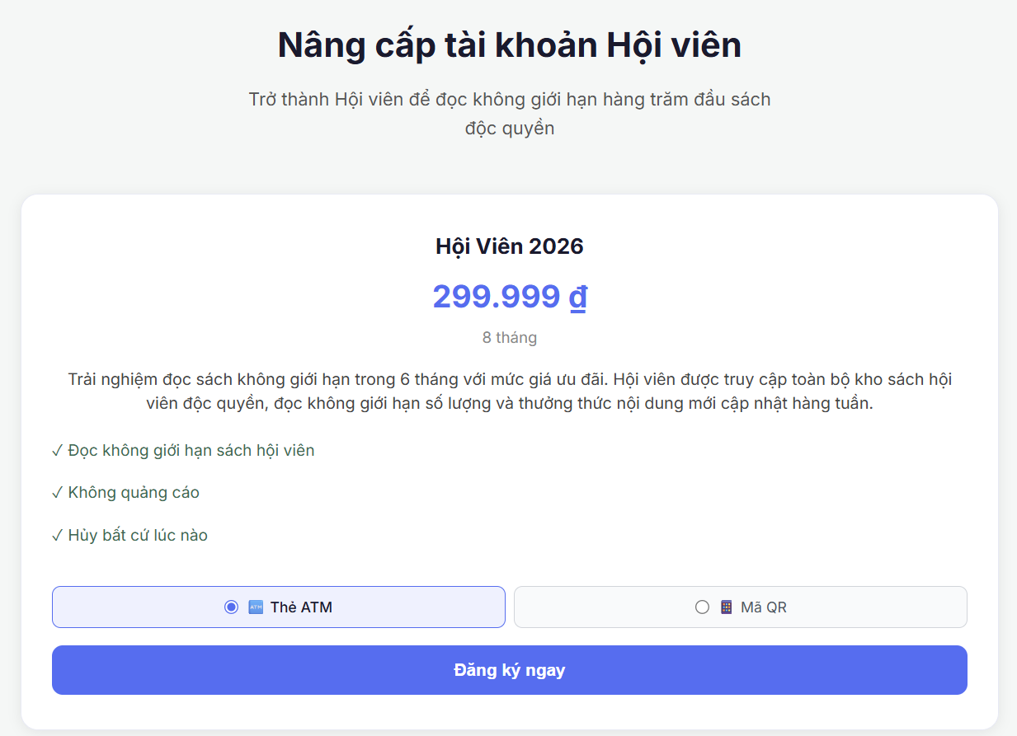
Test Case ID | Mô tả | Hành động | Điều kiện tiên quyết | Kết quả mong đợi | Kết quả thực tế | Kết quả |  |  | Kết quả |  |  | Chú thích
 |  |  |  |  |  | Vòng 1 |  |  | Vòng 2
 |  |  |  |  |  | Trạng thái | Ngày kiểm tra | Người kiểm tra | Trạng thái | Ngày kiểm tra | Người kiểm tra
GUI_SHOW Nâng cấp hội viên
GUI-NCHV01 | [Nâng cấp hội viên] Label |  | Đăng nhập bằng tài khoản Admin | -Text color : black -Status : enable | -Text color : black -Status : enable | Passed | 2026-05-10 | Thúy
GUI-NCHV02 | [Giới thiệu] Lable |  | Đăng nhập bằng tài khoản Admin | -Text color : black -Status : enable | -Text color : black -Status : enable | Passed | 2026-05-10 | Thúy
GUI-NCHV03 | [Hội viên 2026] Label |  | Đăng nhập bằng tài khoản Admin | -Text color : black -Status : enable | -Text color : blue -Status : enable | Failed | 2026-05-10 | Thúy | Passed | 2026-05-10 | Thúy
GUI-NCHV04 | [Gía] Label |  | Đăng nhập bằng tài khoản Admin | -Text color : blue -Status : enable | -Text color : blue -Status : enable | Passed | 2026-05-10 | Thúy
GUI-NCHV05 | [Số tháng] Label |  | Đăng nhập bằng tài khoản Admin | -Text color : black -Status : enable | -Text color : black -Status : enable | Passed | 2026-05-10 | Thúy
GUI-NCHV06 | [Mô tả quyền lợi] Label |  | Đăng nhập bằng tài khoản Admin | -Text color : black -Status : enable | -Text color : black -Status : enable | Passed | 2026-05-10 | Thúy
GUI-NCHV07 | [Thẻ ATM] Radio Button |  | Đăng nhập bằng tài khoản Admin | -Text color : black -Status : enable | -Text color : black -Status : enable | Passed | 2026-05-10 | Thúy
GUI-NCHV08 | [Mã QR] Radio Button |  | Đăng nhập bằng tài khoản Admin | -Text color : black -Status : enable | -Text color : black -Status : enable | Passed | 2026-05-10 | Thúy
GUI-NCHV09 | [Đăng ký ngay] Button |  | Đăng nhập bằng tài khoản Admin | -Text color : white -Status : enable | -Text color : white -Status : enable | Passed | 2026-05-10 | Thúy
GUI-NCHV10 | [Danh sách quyền lợi] Label |  | Đăng nhập bằng tài khoản Admin | -Text color : black -Status : enable | -Text color : black -Status : enable | Passed | 2026-05-10 | Thúy
GUI-NCHV11 | [Thanh toán]Form |  | Đăng nhập bằng tài khoản Admin | Dữ liệu gói hội viên hiển thị đúng | Dữ liệu gói hội viên hiển thị đúng | Passed | 2026-05-10 | Thúy
FUNCTION_SHOW Nâng cấp hội viên
FUNC-NCHV01 | Xác minh nâng cấp hội viên thành công bằng Thẻ ATM | 1. Đăng nhập tài khoản người dùng 2.Click vào 1 sách hội viên 3. Truy cập trang nâng cấp hội viên 4. Chọn Thẻ ATM 5. Click Đăng ký ngay 6.Click Thanh toán | Tài khoản chưa là hội viên | Hiển thị thông báo “Đăng ký hội viên thành công” | Hiển thị thông báo “Đăng ký hội viên thành công” | Passed | 2026-05-10 | Thúy
FUNC-NCHV02 | Xác minh nâng cấp hội viên thành công bằng Mã QR | 1. Đăng nhập tài khoản người dùng 2.Click vào 1 sách hội viên 3. Truy cập trang nâng cấp hội viên 4. Chọn mã QR 5. Click Đăng ký ngay 6.Click Thanh toán | Tài khoản chưa là hội viên | Hiển thị thông báo “Đăng ký hội viên thành công” | Hiển thị thông báo “Đăng ký hội viên thành công” | Passed | 2026-05-10 | Thúy
FUNC-NCHV03 | Xác minh không nâng cấp hội viên khi thanh toán thất bại | 1. Đăng nhập tài khoản người dùng 2.Click vào 1 sách hội viên 3. Truy cập trang nâng cấp hội viên 4. Chọn thẻ ATM 5. Click Đăng ký ngay 6.Click Hủy thanh toán | Tài khoản chưa là hội viên | Hiển thị thông báo thanh toán thất bại | Hiển thị thông báo thanh toán thất bại | Passed | 2026-05-10 | Thúy
FUNC-NCHV04 | Xác minh người dùng được đọc sách hội viên sau khi nâng cấp | 1. Đăng ký hội viên thành công 2. Truy cập sách hội viên | Tài khoản đã hội viên | Người dùng đọc được sách hội viên | Người dùng đọc được sách hội viên | Passed | 2026-05-10 | Thúy
FUNC-NCHV05 | Xác minh người dùng thường không đọc được sách hội viên | 1. Đăng ký hội viên thành công 2. Truy cập sách hội viên | Tài khoản chưa là hội viên | Hiển thị button nâng cấp hội viên | Hiển thị button nâng cấp hội viên | Failed | 2026-05-10 | Thúy

Quản lý gói hội viên
Project Name | Xây dựng hệ thống cung cấp sách số trực tuyến BookNest tích hợp chatbot AI
Module Code | Quản lý gói hội viên
 | Hoàn thành | Lỗi | Chưa kiểm tra | Bị chăn | Tổng số trường hợp thử nghiệm
Round 1 | 17 | 0 | 0 | 0 | 17
Round 2 | 0 | 0 | 0 | 0 | 0

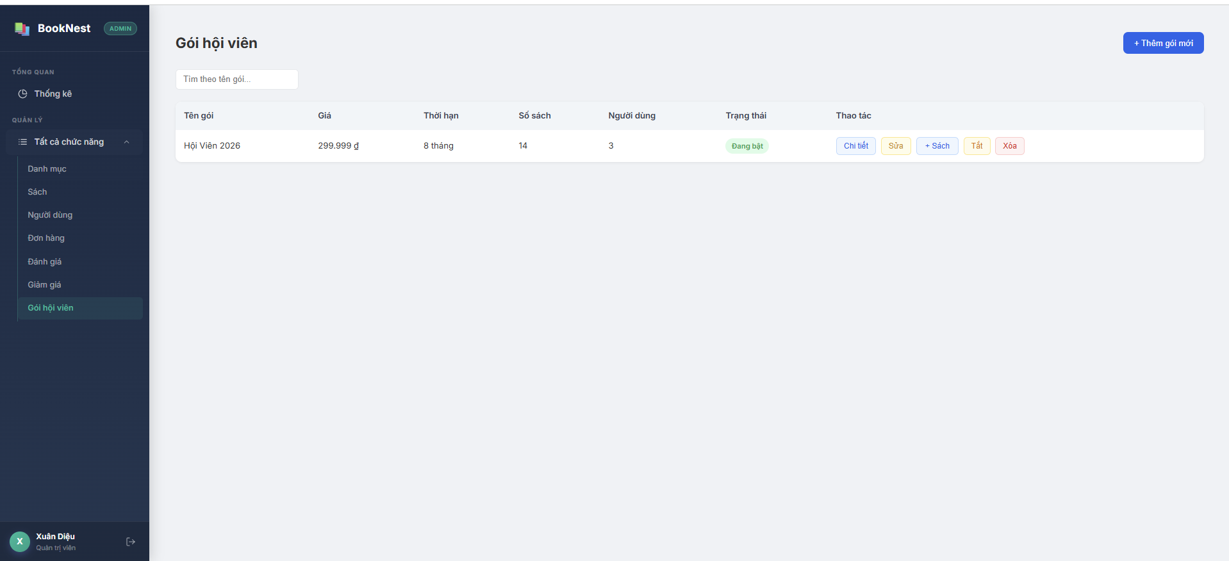
Test Case ID | Mô tả | Hành động | Điều kiện tiên quyết | Kết quả mong đợi | Kết quả thực tế | Kết quả |  |  | Kết quả |  |  | Chú thích
 |  |  |  |  |  | Vòng 1 |  |  | Vòng 2
 |  |  |  |  |  | Trạng thái | Ngày kiểm tra | Người kiểm tra | Trạng thái | Ngày kiểm tra | Người kiểm tra
GUI_SHOW Trang Quản lý gói hội viên
GUI-QLGHV01 | [Gói hội viên] menu item |  | Đăng nhập bằng tài khoản admin | - Text color: Green - Status: enable | - Text color: Green - Status: enable | Passed | 2026-11-05 | Nguyễn Thị Hồng Nhung
GUI-QLGHV02 | [Tìm theo tên gói...] Input |  | Đăng nhập bằng tài khoản admin | - Text color: Grey - Status: enable | - Text color: Grey - Status: enable | Passed | 2026-11-05 | Nguyễn Thị Hồng Nhung
GUI-QLGHV03 | [Chi tiết] Button |  | Đăng nhập bằng tài khoản admin | - Text color: Blue - Status: enable | - Text color: Blue - Status: enable | Passed | 2026-11-05 | Nguyễn Thị Hồng Nhung
GUI-QLGHV04 | [Sửa] Button |  | Đăng nhập bằng tài khoản admin | - Text color: Yellow - Status: enable | - Text color: Yellow - Status: enable | Passed | 2026-11-05 | Nguyễn Thị Hồng Nhung
GUI-QLGHV05 | [+ sách] Button |  | Đăng nhập bằng tài khoản admin | - Text color: Blue - Status: enable | - Text color: Blue - Status: enable | Passed | 2026-11-05 | Nguyễn Thị Hồng Nhung
GUI-QLGHV06 | [Tắt] Button |  | Đăng nhập bằng tài khoản admin | - Text color: Yellow - Status: enable | - Text color: Yellow - Status: enable | Passed | 2026-11-05 | Nguyễn Thị Hồng Nhung
GUI-QLGHV07 | [Xóa] Button |  | Đăng nhập bằng tài khoản admin | - Text color: Red - Status: enable | - Text color: Red - Status: enable | Passed | 2026-11-05 | Nguyễn Thị Hồng Nhung
GUI-QLGHV08 | [+Thêm gói mới] Button |  | Đăng nhập bằng tài khoản admin | - Text color: Blue - Status: enable | - Text color: Blue - Status: enable | Passed | 2026-11-05 | Nguyễn Thị Hồng Nhung
FUNCTION_SHOW Quản lý gói hội viên
FUNC-QLGHV01 | Kiểm tra hiển thị gói hội viên | 1. Đăng nhập vào tài khoản Admin 2. Mở bảng điều khiển, vào phần gói hội viên | Đăng nhập bằng tài khoản admin | Hiển thị danh sách các gói hội viên | Hiển thị danh sách các gói hội viên | Passed | 2026-11-05 | Nguyễn Thị Hồng Nhung
FUNC-QLGHV02 | Kiểm tra tìm gói hội viên có trong danh sách | 1. Đăng nhập vào tài khoản Admin 2. Mở bảng điều khiển, vào phần gói hội viên 3. Nhập tìm gói: hội viên 2026 | Đăng nhập bằng tài khoản admin | Hiển thị thông tin gói hội viên 2026 | Hiển thị thông tin gói hội viên 2026 | Passed | 2026-11-05 | Nguyễn Thị Hồng Nhung
FUNC-QLGHV03 | Kiểm tra tìm gói hội viên có trong danh sách | 1. Đăng nhập vào tài khoản Admin 2. Mở bảng điều khiển, vào phần gói hội viên 3. Nhập tìm gói: hội viên 2007 | Đăng nhập bằng tài khoản admin | Hiển thị thông báo không tìm thấy kết quả hoặc bảng trắng | Hiển thị bảng trắng | Passed | 2026-11-05 | Nguyễn Thị Hồng Nhung
FUNC-QLGHV04 | Kiểm tra chi tiết gói hội viên | 1. Đăng nhập vào tài khoản Admin 2. Mở bảng điều khiển, vào phần gói hội viên 3. Nhấn chi tiết gói hội viên 2026 | Đăng nhập bằng tài khoản admin | Hệ thống chuyển hướng sang trang chi tiết gói hoặc hiển thị Modal chứa thông tin cụ thể | Hiển thị Modal chứa thông tin của gói | Passed | 2026-11-05 | Nguyễn Thị Hồng Nhung
FUNC-QLGHV05 | Kiểm tra nút sửa gói hội viên | 1. Đăng nhập vào tài khoản Admin 2. Mở bảng điều khiển, vào phần gói hội viên 3. Nhấn sửa gói hội viên 2026 | Đăng nhập bằng tài khoản admin | Hệ thống chuyển hướng sang trang chỉnh sửa gói hoặc hiển thị Modal chỉnh sửa | Hiển thị Modal chỉnh sửa gói hội viên | Passed | 2026-11-05 | Nguyễn Thị Hồng Nhung
FUNC-QLGHV06 | Kiểm tra sửa gói hội viên | 1. Đăng nhập vào tài khoản Admin 2. Mở bảng điều khiển, vào phần gói hội viên 3. Nhấn sửa gói hội viên 2026 4. Nhập thông tin mới ( đổi tên thành hội viên 2027) | Đăng nhập bằng tài khoản admin | Hiển thị thông báo cập nhật thành công | Hiển thị thông báo cập nhật thành công | Passed | 2026-11-05 | Nguyễn Thị Hồng Nhung
FUNC-QLGHV07 | Kiểm tra thay đổi trạng thái | 1. Đăng nhập vào tài khoản Admin 2. Mở bảng điều khiển, vào phần gói hội viên 3. Nhấn tắt gói hội viên 2027 | Đăng nhập bằng tài khoản admin | Mục trạng thái chuyển từ đang bật thành đã tắt | Mục trạng thái chuyển từ đang bật thành đã tắt và thông báo đã vô hiệu hóa gói. | Passed | 2026-11-05 | Nguyễn Thị Hồng Nhung
FUNC-QLGHV08 | Kiểm tra thêm sách vào gói | 1. Đăng nhập vào tài khoản Admin 2. Mở bảng điều khiển, vào phần gói hội viên 3. Nhấn +sách của gói hội viên 2027 | Đăng nhập bằng tài khoản admin | Hệ thống chuyển sang trang hoặc Modal thêm sách vào gói. Sau khi chọn và nhấn thêm sách thì sách sẽ được thêm vào gói và hiển thị thông báo thành công. | Hiển thị Modal thêm sách vào gói hội viên. Sau khi thêm 1 sách hệ thống hiển thị đã thêm 1 sách | Passed | 2026-11-05 | Nguyễn Thị Hồng Nhung
FUNC-QLGHV09 | Kiểm tra thêm gói mới | 1. Đăng nhập vào tài khoản Admin 2. Mở bảng điều khiển, vào phần gói hội viên 3. Nhấn + thêm gói mới | Đăng nhập bằng tài khoản admin | Hệ thống chuyển sang trang hoặc Modal thêm gói mới. Sau khi nhập đầy đủ thông tin và nhấn tạo gói, hiển thị thông báo đã tạo gói mới và hiển thị gói đã tạo vào trong table | Hiển thị Modal thêm gói mới. Sau khi nhập đầy đủ thông tin và nhấn tạo gói, hiển thị thông báo đã tạo gói mới và hiển thị gói đã tạo vào trong table | Passed | 2026-11-05 | Nguyễn Thị Hồng Nhung

